Sheet1
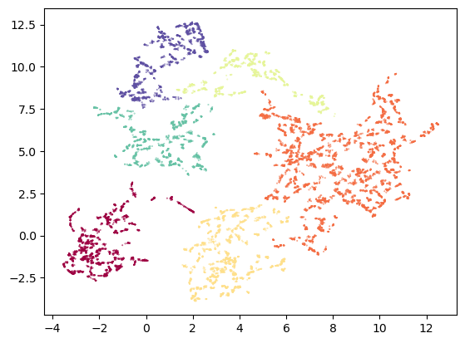
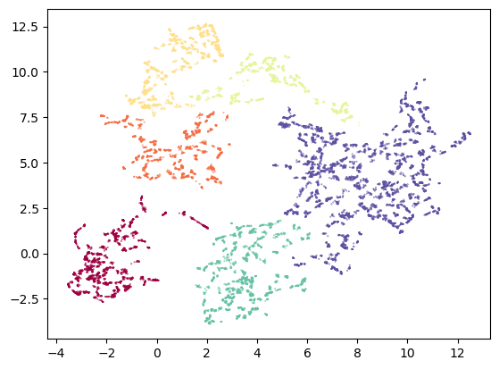
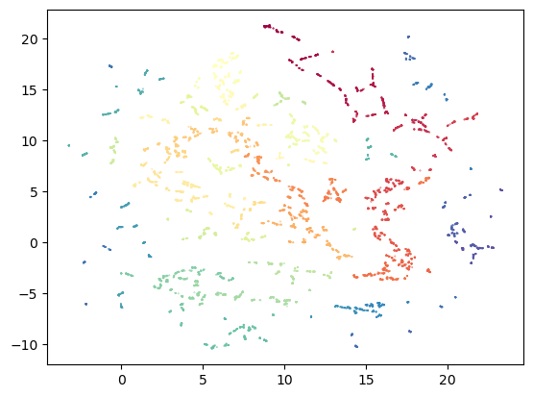
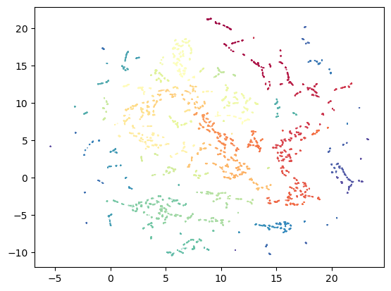
 |  | 밀집도, 분리도 | 일관성 (클러스터 내부의 밀도와 클러스터 간 거리를 고려) | 분리력 (클러스터의 분산과 전체 분산의 비율) - 높을수록 좋음
 |  | 실루엣 score | Dunn score | Calinski-Harabasz score | v2 | v3
1위 | MinMaxScaled_UMAP_OPTICS_v1 (UMAP 파라미터 없음, OPTICS 파라미터 없음) | 0.68167126179 | 0.0002 | 497966.0876
 | log변환 - 로버스트 스케일링 - umap - OPTICS (umap 하이퍼파라미터 조정) | 0.42496082187 | 0.0002 | 213897.0933
 | log변환 - 로버스트 스케일링 - umap(euclidean) - HDBSCAN (umap 하이퍼파라미터 조정) | 0.61673253775 | 0.0019 | 146216.0571
2위 | log변환 - 로버스트 스케일링 - umap (manhattan) - HDBSCAN | 0.67642992735 | 0.0028 | 314404.1453
 | log변환 - 로버스트 스케일링 - umap (cosine) - HDBSCAN | 0.62549453974 | 0.003 | 165929.357
3위 | log변환 - 로버스트 스케일링 - umap (correlation) - HDBSCAN | 0.63089925051 | 0.0096 | 147207.7398

 | MinMaxScaled_UMAP_OPTICS_v2 (UMAP 파라미터 없음, OPTICS 튜닝) | 0.739517962 | 0.1289 | 123077.4325
 | MinMaxScaled_UMAP_OPTICS_v3 (UMAP 파라미터 없음, OPTICS 튜닝) | 0.75513802052 | 0.0157 | 311302.7714
 |  |  |  |  | V2 | V3 | V4
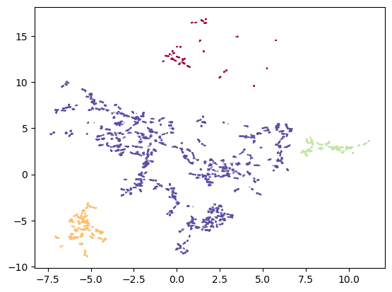
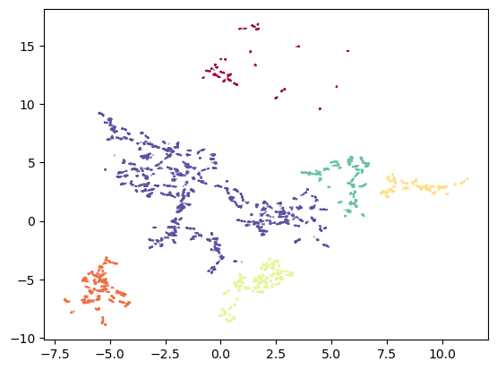
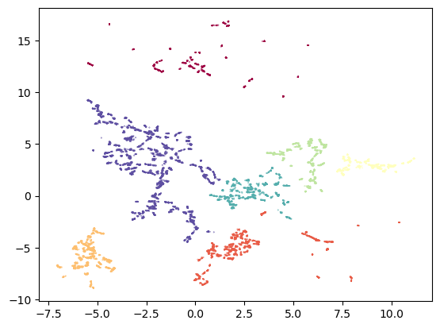
 | log변환 - 로버스트 스케일링 - umap (manhattan) - HDBSCAN_v2 (HDBSCAN 튜닝) | 0.2394397919 | 0.4509 | 5373.0462
 | log변환 - 로버스트 스케일링 - umap (manhattan) - HDBSCAN_v3 (HDBSCAN 튜닝) | 0.3869549781 | 0.2099 | 10257.3902
 | log변환 - 로버스트 스케일링 - umap (manhattan) - HDBSCAN_v4 (HDBSCAN 튜닝) | 0.42064850827 | 0.2219 | 13887.0877

 | log변환 - 로버스트 스케일링 - umap (correlation) - HDBSCAN_v2 | 0.41883503313 | 0.3505 | 16416.2734
 | log변환 - 로버스트 스케일링 - umap (correlation) - HDBSCAN_v3 | 0.42213112432 | 0.3505 | 16589.203

 |  |  |  |  | V2 | V3

